訓練コース内容
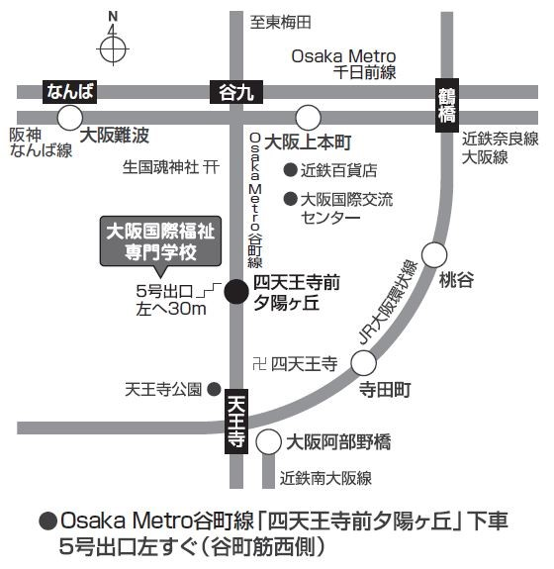
訓練コース内容
識別コード | ２２L０４０５ | 訓練コース番号 | 5-04-27-207-05-0106
訓練科名 | 長期高度人材育成コース（介護福祉士養成コース）（２年）
訓練期間 | 令和４年４月１日（金）～令和６年３月２９日（金）
訓練実施校名 | 大阪国際福祉専門学校
所在地 | 大阪市天王寺区夕陽丘町３－１０
電話番号 | ０６－６７７１－４１８８ | 受付時間 | ９：００～１７：００
事前説明会日時 | ２月４日（金）、２月５日（土）、２月９日（水）、２月１２日（土）、２月14日（月）、２月１７日（木） 実施時間はいずれの回も１０：００あるいは１５：００開始で、約９０分です。各回とも同一内容です。

選考試験日 | ３月８日（火）
試験科目 | 個人面接
入校に必要な 最終学歴 | 高等学校卒業資格もしくは同等資格以上
最寄り駅 | Osaka Metro 谷町線 四天王寺前夕陽ヶ丘駅（徒歩1分・距離0.1km）
 | JR・Osaka Metro 御堂筋線 天王寺駅（徒歩15分・距離0.9km）
 | 近鉄線 大阪上本町駅・Osaka Metro 谷町線 谷町九丁目駅（徒歩15分・距離0.9km）
 | 近鉄 南大阪線 大阪阿部野橋駅（徒歩18分・距離1.0km）
備考 | 原則登校になりますが、緊急事態宣言などでオンライン訓練を実施する場合、受講に必要な備品（パソコンもしくはスマートフォン、モバイルルーター、アプリケーション等）は自己負担となります。

【最寄り駅からの地図】

